Scan
 |  | 跨距： | 12
請輸入地震力篩選樓層： |  |  | 2F

SCAN

 |  |  |  |  |  |  |  |  |  |  |  |  |  |  |  |  |  |  | EQXP/P= | 0.1966 |  |  |  |  |  |  |  | EQXP/0SPECX= |  | 1.3123
 |  |  |  |  |  |  |  |  |  |  |  |  |  |  |  |  |  |  | EQV/P= | 0.1345 |  |  |  |  |  |  |  | EQXP/SPECX MAX= |  | 1.0018

 | DL | Story | P | W | FloorArea | Unit Weight | DL | Story | M(UX) | W | FloorArea | Unit Weight | LL | Story | P | W | FloorArea | Unit Weight | 地震力-靜態 |  |  |  |  |  |  |  |  | 地震力-動態
 |  | RF | 518.4 | 518.4 | 432 | 1.20 |  | RF | 52.862087 | 518.57707347 | 432 | 1.20 |  | RF | 129.6 | 129.6 | 432 | 0.30 | Story | Load | Loc | P | VX | VY | T | MX | MY | Story | Load | Loc | P | VX | VY | T | MX | MY
 |  | 4F | 1036.8 | 518.4 | 432 | 1.20 |  | 4F | 52.862087 | 518.57707347 | 432 | 1.20 |  | 4F | 259.2 | 129.6 | 432 | 0.30 | 2F | DL | Bottom | 2073.6 | 0 | 0 | 0 | 0 | -37324.8 | 2F | EQX | Bottom | 0 | -407.67 | 0 | 0 | 0 | -5140.743
 |  | 3F | 1555.2 | 518.4 | 432 | 1.20 |  | 3F | 52.862087 | 518.57707347 | 432 | 1.20 |  | 3F | 388.8 | 129.6 | 432 | 0.30 | 2F | EQX | Bottom | 0 | -407.67 | 0 | 0 | 0 | -5140.743 | 2F | 0SPECX | Bottom | 0 | 310.65 | 0 | 0 | 0 | 3864.655
 |  | 2F | 2073.6 | 518.4 | 432 | 1.20 |  | 2F | 52.862087 | 518.57707347 | 432 | 1.20 |  | 2F | 518.4 | 129.6 | 432 | 0.30 | 2F | EQV | Bottom | 278.9 | 0 | 0 | 0 | 0 | -5020.186 | 2F | SPECXF MAX | Bottom | 0 | 406.95 | 0 | 0 | 0 | 5062.698
 |  | BASE |  |  |  |  |  | BASE | 0 |  | 432 |  |  | BASE
 |  | Totals |  |  |  |  |  | Totals | 211.44835 | 2074.3083135 | 432 | 4.80 |  | Totals

EQB
 |  |  |  |  |  | 功能： | 1 | 篩選 Assembled Point Masses
 |  |  |  |  |  |  | 2 | 依據耐震設計規範2.12節
EQB
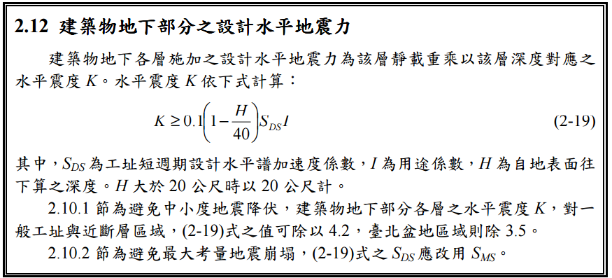

Story | H | SDS | I | UX | K | W | EQXB | UY | W | EQYB
1F | 0 | 0.6 | 1 |  | 0.06
B1
B2
B3
B4
B5
B6
B7
B8
B9
B10

